函館港P1
報道発表 |  |  |  |  |  |  |  |  |  |  |  |  |  |  |  |  |  |  |  |  |  |  |  |  | 2026-08-21
 |  |  |  |  |  |  |  |  |  |  |  |  |  |  |  |  |  |  |  |  |  |  |  |  | 函 館 税 関 発 表

 |  |  |  | 令和８年７月分 函館港外国貿易概況（速報）

 | 《今月のポイント》
 | ➢輸出 ７月分として過去最高額（比較可能な昭和５４年以降） 船舶が増加し、３ヵ月連続のプラス。

 | ➢輸入 石炭、果実・野菜などが増加し、４ヵ月連続のプラス。

 | １．貿易額
 |  |  |  |  |  |  |  |  |  |  |  | 注：増減額は前年同月に対する増減額、 ▲はマイナス。
 |  | 区分 |  |  |  | 価額 |  |  |  |  |  |  | 前年同月比 |  |  |  |  | 増減額
 |  | 函館港 | 輸出 |  |  | 57億 1百万円 |  |  |  |  |  |  | 112.6% |  |  |  |  | 6億39百万円
 |  |  | 輸入 |  |  | 21億64百万円 |  |  |  |  |  |  | 114.4% |  |  |  |  | 2億73百万円
 |  |  | 輸出入合計 |  |  | 78億65百万円 |  |  |  |  |  |  | 113.1% |  |  |  |  | 9億13百万円
 |  |  | 輸出入差引額 |  |  | 35億36百万円 |  |  |  |  |  |  | ー |  |  |  |  | ー
 |  |  |  | 税関長公示レート（平均値） |  |  | 2026-07-31 |  | 161.83 | 円/ドル |  |  | （ | 2025-07-31 |  | 145.56 |  | 円/ドル | と比較して | 11.2% | の | 円安 |  | ）

 | ２．貿易額の推移

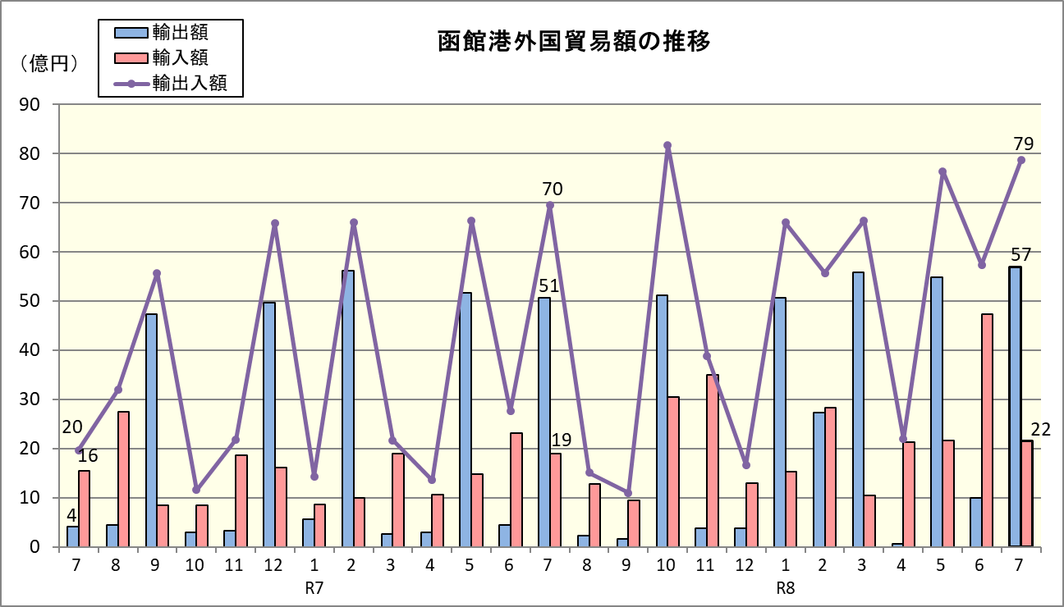

 | ３．函館港月別貿易額
 |  |  |  |  |  |  |  |  |  |  |  |  |  |  |  |  |  |  |  |  |  |  |  |  |  | (単位:百万円)
 |  | 輸出 |  |  |  |  |  |  |  |  |  |  |  |  | 輸入

 |  | 年月 |  | 価額 | 前年 同月比 |  | 年月 | 価額 |  |  | 前年 同月比 |  |  |  | 年月 |  | 価額 |  | 前年 同月比 | 年月 |  |  | 価額 |  |  |  | 前年 同月比

 |  | R6.8 |  | 441 | 4.2倍 |  | R7.8 | 225 |  |  | 51.0% |  |  |  | R6.8 |  | 2,752 |  | 162.3% | R7.8 |  |  | 1,286 |  |  |  | 46.7%
 |  | R6.9 |  | 4,729 | 14.3倍 |  | R7.9 | 158 |  |  | 3.4% |  |  |  | R6.9 |  | 840 |  | 51.1% | R7.9 |  |  | 946 |  |  |  | 112.6%
 |  | R6.10 |  | 304 | 7.1% |  | R7.10 | 5,120 |  |  | 16.9倍 |  |  |  | R6.10 |  | 855 |  | 36.4% | R7.10 |  |  | 3,053 |  |  |  | 3.6倍
 |  | R6.11 |  | 326 | 4.7倍 |  | R7.11 | 378 |  |  | 116.1% |  |  |  | R6.11 |  | 1,859 |  | 82.2% | R7.11 |  |  | 3,507 |  |  |  | 188.7%
 |  | R6.12 |  | 4,970 | 8.1倍 |  | R7.12 | 380 |  |  | 7.6% |  |  |  | R6.12 |  | 1,609 |  | 68.5% | R7.12 |  |  | 1,290 |  |  |  | 80.2%
 |  | R7.1 |  | 568 | 73.2% |  | R8.1 | 5,072 |  |  | 8.9倍 |  |  |  | R7.1 |  | 865 |  | 21.3% | R8.1 |  |  | 1,531 |  |  |  | 176.9%
 |  | R7.2 |  | 5,611 | 119.1% |  | R8.2 | 2,736 |  |  | 48.8% |  |  |  | R7.2 |  | 999 |  | 83.8% | R8.2 |  |  | 2,841 |  |  |  | 2.8倍
 |  | R7.3 |  | 269 | 125.4% |  | R8.3 | 5,591 |  |  | 20.8倍 |  |  |  | R7.3 |  | 1,901 |  | 2.7倍 | R8.3 |  |  | 1,051 |  |  |  | 55.3%
 |  | R7.4 |  | 290 | 5.7% |  | R8.4 | 57 |  |  | 19.6% |  |  |  | R7.4 |  | 1,072 |  | 138.9% | R8.4 |  |  | 2,137 |  |  |  | 199.4%
 |  | R7.5 |  | 5,162 | 9.8倍 |  | R8.5 | 5,478 |  |  | 106.1% |  |  |  | R7.5 |  | 1,473 |  | 134.6% | R8.5 |  |  | 2,160 |  |  |  | 146.6%
 |  | R7.6 |  | 443 | 8.1% |  | R8.6 | 1,005 |  |  | 2.3倍 |  |  |  | R7.6 |  | 2,315 |  | 94.3% | R8.6 |  |  | 4,732 |  |  |  | 2.0倍
 |  | R7.7 |  | 5,061 | 12.2倍 |  | R8.7 | 5,701 |  |  | 112.6% |  |  |  | R7.7 |  | 1,891 |  | 121.5% | R8.7 |  |  | 2,164 |  |  |  | 114.4%

